Sheet2
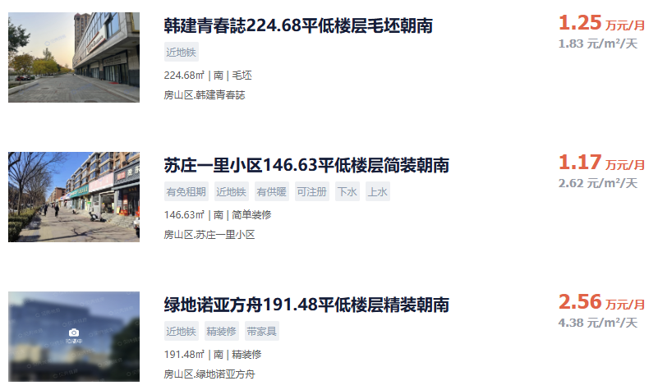
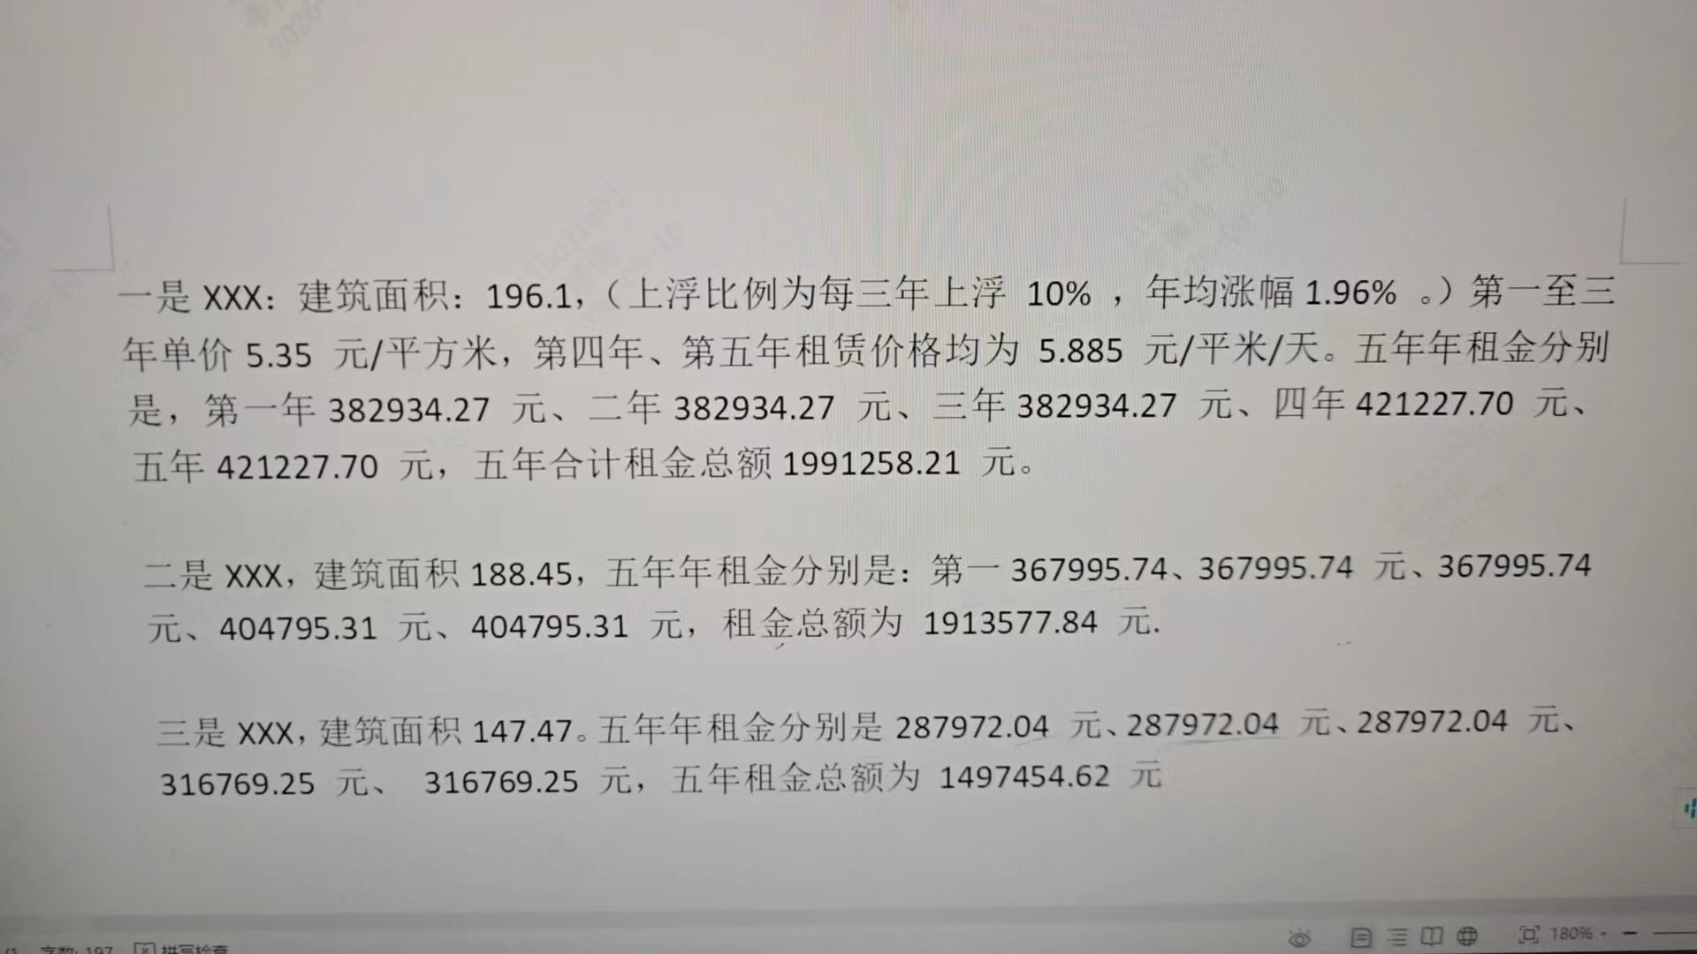

绿地诺亚方舟 | 191.48 | 4.38
旭辉天地 | 150.57 | 3.87
绿地诺亚方舟 | 128 | 3.26
熙悦睿府书香 | 104 | 4.81
金隅糖 | 54 | 3.4

